補正予算レビューシート
 |  |  |  |  |  |  |  |  |  |  |  |  |  | 事業番号 |  |  |  | 2022 |  |  |  | - | 厚労 |  |  |  | - | 21 |  |  | - | 0866 |  | - | 00
令和4年度第２次補正予算行政事業レビューシート |  |  |  |  |  |  |  |  |  |  |  |  |  |  |  |  |  |  |  |  |  | （ | 厚生労働省 |  |  |  |  |  |  |  |  |  |  |  |  | ）
事業名 |  |  |  | 障害福祉分野におけるロボット等導入支援事業 |  |  |  |  |  |  |  |  |  |  | 担当部局庁 |  |  |  | 社会・援護局障害保健福祉部 |  |  |  |  |  |  |  |  |  |  | 作成責任者
事業開始年度 |  |  |  | 令和元年度 |  |  |  |  |  | 事業終了 （予定）年度 |  | 終了予定なし |  |  | 担当課室 |  |  |  | 障害福祉課 |  |  |  |  |  |  |  |  |  |  | 津曲共和
会計区分
根拠法令 （具体的な 条項も記載） |  |  |  | - |  |  |  |  |  |  |  |  |  |  | 関係する 計画、通知等 |  |  |  | 令和３年度障害者総合支援事業費補助金（追加協議分）の国庫補助について(令和４年１月18日厚生労働省発障0118第７号）
主要政策・施策 |  |  |  | - |  |  |  |  |  |  |  |  |  |  | 主要経費
事業の目的 （目指す姿を簡潔に。3行程度以内） |  |  |  | 障害福祉の現場におけるロボット技術の活用により、介護業務の負担軽減、労働環境の改善、生産性の向上等を通じて安全・安心な障害福祉サービスの提供等を推進する。
事業概要 （5行程度以内。別添可） |  |  |  | 障害者支援施設等が介護負担軽減、労働環境の改善、生産性の向上等を図るため、ロボット等の導入費用、及び導入を促進するための体験会（好事例の情報提供や試用等の機会の提供）を開催するための費用について財政支援を実施する。
実施方法
予算額・ 執行額 （単位:百万円） |  |  |  |  |  |  |  |  |  |  | 令和元年度 |  | 令和2年度 |  |  |  |  | 令和3年度 |  |  |  |  |  | 令和4年度
 |  |  |  | 予算の状況 |  | 当初予算 |  |  |  |  | 15 |  | 52 |  |  |  |  | - |  |  |  |  |  | -
 |  |  |  |  |  | 補正予算 |  |  |  |  | 203 |  | 394 |  |  |  |  | 294 |  |  |  |  |  | 335
 |  |  |  |  |  | 令和４年度 第２次補正予算 |  |  |  |  |  |  |  |  |  |  |  |  |  |  |  |  |  | 335
 |  |  |  |  |  | 前年度から繰越し |  |  |  |  | - |  | 195 |  |  |  |  | 270 |  |  |  |  |  | 211
 |  |  |  |  |  | 翌年度へ繰越し |  |  |  |  | ▲ 195 |  | ▲ 270 |  |  |  |  | ▲ 211 |  |  |  |  |  | -
 |  |  |  |  |  | 予備費等
 |  |  |  |  |  | 計 |  |  |  |  | 23 |  | 371 |  |  |  |  | 353 |  |  |  |  |  | 546
 |  |  |  | 執行額 |  |  |  |  |  |  | 85 |  | 336 |  |  |  |  | 323
 |  |  |  | 執行率（％） |  |  |  |  |  |  | 370% |  | 91% |  |  |  |  | 92%
 |  |  |  | 当初予算＋補正予算に対する執行額の割合（％） |  |  |  |  |  |  | 39% |  | 75% |  |  |  |  | 110%
令和４年度第２次補正予算内訳 （単位：百万円） |  |  |  | 歳出予算目 |  |  |  |  |  |  | 令和４年度 第２次補正予算 |  | 主な増減理由
 |  |  |  | 障害者総合支援事業費補助金 |  |  |  |  |  |  | 335
 |  |  |  | 計 |  |  |  |  |  |  | 335
活動内容 （アクティビティ） |  |  |  | 都道府県・指定都市・中核市を対象に、障害福祉サービス事業所等における ロボットの導入に係る経費を助成する。
活動目標及び 活動実績 （アウトプット） |  |  |  | 活動目標 |  |  |  |  |  |  | 活動指標 |  |  |  |  | 単位 |  |  | 令和元年度 |  |  | 令和2年度 |  |  |  | 令和3年度 |  |  |  | 4年度 活動見込 |  |  | 5年度 活動見込
集計中
 |  |  |  | 介護業務の負担軽減を図るため、施設・事業所へロボットを導入する。 |  |  |  |  |  |  | ロボットを導入した施設・事業所数 |  |  |  | 活動実績 | 件 |  |  | 150 |  |  | 580 |  |  |  | 523 |  |  |  |  |  |  | -
集計中
 |  |  |  |  |  |  |  |  |  |  |  |  |  |  | 当初見込み | 件 |  |  | - |  |  | 489 |  |  |  | 441 |  |  |  |  |  |  | -
単位当たり コスト |  |  |  | 算出根拠 |  |  |  |  |  |  |  |  |  |  |  | 単位 |  |  | 令和元年度 |  |  | 令和2年度 |  |  |  | 令和3年度 |  |  |  | 4年度活動見込
集計中
 |  |  |  | 執行額（X：千円）／ロボットを導入した施設・事業所数（Y） |  |  |  |  |  |  |  |  |  |  | 単位当たり コスト | 円 |  |  | 567,333 |  |  | 579,322 |  |  |  | 617,302
集計中
 |  |  |  |  |  |  |  |  |  |  |  |  |  |  | 計算式 | X/Y |  |  | 85,100/150 |  |  | 336,007/580 |  |  |  | 322,849/523
定量的な成果目標の設定が困難な場合 | 定量的な目標が設定できない理由及び定性的な成果目標 |  |  | 定量的な目標が設定できない理由 |  |  |  |  |  |  |  |  |  |  |  | 定性的な成果目標と令和元年～令和3年度の達成状況・実績

 |  |  |  | 本事業は、障害福祉の現場においてロボット技術を活用することによる介護業務の負担軽減等を図る取組を推進することが目的であるため、定量的な成果目標を設定することは難しい。 |  |  |  |  |  |  |  |  |  |  |  | ロボット技術の活用により、障害者支援施設等が介護負担軽減、労働環境の改善、生産性の向上等を図るため取組を推進する。

 | 事業の妥当性を検証するための代替的な達成目標及び実績 |  |  | 代替目標 |  |  |  |  |  |  | 代替指標 |  |  |  |  | 単位 |  |  | 令和元年度 |  |  | 令和2年度 |  |  |  | 令和3年度 |  |  |  | 中間目標 |  |  | 目標最終年度
 |  |  |  |  |  |  |  |  |  |  |  |  |  |  |  |  |  |  |  |  |  |  |  |  |  |  |  |  |  |  |  | 年度 |  |  | 年度
 |  |  |  | 介護業務の負担軽減を図るため、施設・事業所へロボットを導入する。 |  |  |  |  |  |  | ロボットを導入した施設・事業所数 |  |  |  | 実績 | 件 |  |  | 150 |  |  | 580 |  |  |  | 523 |  |  |  | - |  |  | -
 |  |  |  |  |  |  |  |  |  |  |  |  |  |  | 目標値 | 件 |  |  | 50 |  |  | 489 |  |  |  | 411 |  |  |  | - |  |  | -
 |  |  |  |  |  |  |  |  |  |  |  |  |  |  | 達成度 | ％ |  |  | 300 |  |  | 119 |  |  |  | 119 |  |  |  | - |  |  | -
成果目標及び成果実績（アウトカム）欄についてさらに記載が必要な場合はチェックの上【別紙１】に記載 |  |  |  |  |  |  |  |  |  |  |  |  |  |  |  |  |  |  |  |  |  |  |  |  |  |  |  | チェック
政策評価、新経済・財政再生計画との関係 |  | 政策評価 | 政策 | 必要な保健福祉サービスが的確に提供される体制を整備し、障害者の地域における生活を総合的に支援すること （ 施策大目標１ ）
 |  |  | 施策 | 障害者の地域における生活を総合的に支援するため、障害者の生活の場、働く場や地域における支援体制を整備すること（施策目標Ⅸ－１－１） |  |  |  |  |  |  |  |  | 政策評価書URL |  |  | https://www.mhlw.go.jp/wp/seisaku/hyouka/dl/r03_jizenbunseki/IX-1-1.pdf
 |  |  |  |  |  |  |  |  |  |  |  |  | 該当箇所 |  |  | p.7
事業所管部局による点検・改善
 |  | 項 目 |  |  |  |  |  |  |  |  |  |  |  |  |  |  |  | 評 価 |  | 評価に関する説明
国費投入の必要性 |  | 事業の目的は国民や社会のニーズを的確に反映しているか。 |  |  |  |  |  |  |  |  |  |  |  |  |  |  |  | ○ |  | 本事業は、障害福祉の現場においてロボット技術を活用することによる介護業務の負担軽減等を図る取り組みを推進するための事業であるため、国民や社会のニーズを的確に反映している。
 |  | 地方自治体、民間等に委ねることができない事業なのか。 |  |  |  |  |  |  |  |  |  |  |  |  |  |  |  | ○ |  | 「経済財政運営と改革の基本方針（骨太の方針）2019」において、介護分野と同様に、障害福祉分野についてもロボット技術の活用の取組を促進することが盛り込まれており、国費を投入する必要がある。
 |  | 政策目的の達成手段として必要かつ適切な事業か。政策体系の中で優先度の高い事業か。 |  |  |  |  |  |  |  |  |  |  |  |  |  |  |  | ○ |  | 「経済財政運営と改革の基本方針（骨太の方針）2019」において、介護分野と同様に、障害福祉分野についてもロボット技術の活用の取組を促進することが盛り込まれており、政策体系の中で優先度の高い事業である。
事業の効率性 |  | 競争性が確保されているなど支出先の選定は妥当か。 |  |  |  |  |  |  |  |  |  |  |  |  |  |  |  | ‐ |  | -
 |  |  | 一般競争契約、指名競争契約又は随意契約（企画競争）による支出のうち、一者応札又は一者応募となったものはないか。 |  |  |  |  |  |  |  |  |  |  |  |  |  |  | 無
 |  |  | 競争性のない随意契約となったものはないか。 |  |  |  |  |  |  |  |  |  |  |  |  |  |  | 無
 |  | 受益者との負担関係は妥当であるか。 |  |  |  |  |  |  |  |  |  |  |  |  |  |  |  | ○ |  | ロボットの導入を推進するため、原則国費で実施しており、負担関係は妥当である。
 |  | 単位当たりコスト等の水準は妥当か。 |  |  |  |  |  |  |  |  |  |  |  |  |  |  |  | ‐ |  | -
 |  | 資金の流れの中間段階での支出は合理的なものとなっているか。 |  |  |  |  |  |  |  |  |  |  |  |  |  |  |  | ○ |  | 都道府県、指定都市及び中核市から施設・事業所へ補助することとなっている。
 |  | 費目・使途が事業目的に即し真に必要なものに限定されているか。 |  |  |  |  |  |  |  |  |  |  |  |  |  |  |  | ○ |  | 事業計画書において、導入を予定する機器の内容や台数について、審査を行っている。
 |  | 不用率が大きい場合、その理由は妥当か。（理由を右に記載） |  |  |  |  |  |  |  |  |  |  |  |  |  |  |  | ○ |  | 補正予算により当初の見込みを上回る結果になったが、障害福祉の現場のニーズを適切に把握し、更に事業を推進する必要がある。
 |  | 繰越額が大きい場合、その理由は妥当か。（理由を右に記載） |  |  |  |  |  |  |  |  |  |  |  |  |  |  |  | ‐ |  | -
 |  | その他コスト削減や効率化に向けた工夫は行われているか。 |  |  |  |  |  |  |  |  |  |  |  |  |  |  |  | ○ |  | 事業計画において、期待される効果などを確認している。
事業の有効性 |  | 成果実績は成果目標に見合ったものとなっているか。 |  |  |  |  |  |  |  |  |  |  |  |  |  |  |  | ‐ |  | -
 |  | 事業実施に当たって他の手段・方法等が考えられる場合、それと比較してより効果的あるいは低コストで実施できているか。 |  |  |  |  |  |  |  |  |  |  |  |  |  |  |  | ‐ |  | -
 |  | 活動実績は見込みに見合ったものであるか。 |  |  |  |  |  |  |  |  |  |  |  |  |  |  |  | ○ |  | 活動実績は見込みに見合ったものである。
 |  | 整備された施設や成果物は十分に活用されているか。 |  |  |  |  |  |  |  |  |  |  |  |  |  |  |  | ‐ |  | -
関連する過去のレビューシートの事業番号
令和元年度 |  |  | 厚生労働省 |  | - | 新31 |  | - | 0038
令和2年度 |  |  | 厚生労働省 |  |  |  |  |  | 0795
令和3年度 |  |  | 2021 | 厚労 |  |  | 20 |  | 0869
資金の流れ （資金の受け取り先が何を行っているかについて補足する） （単位：百万円） |  |  |  | ※令和3年度実績を記入。執行実績がない新規事業、新規要求事業については現時点で予定やイメージを記入。
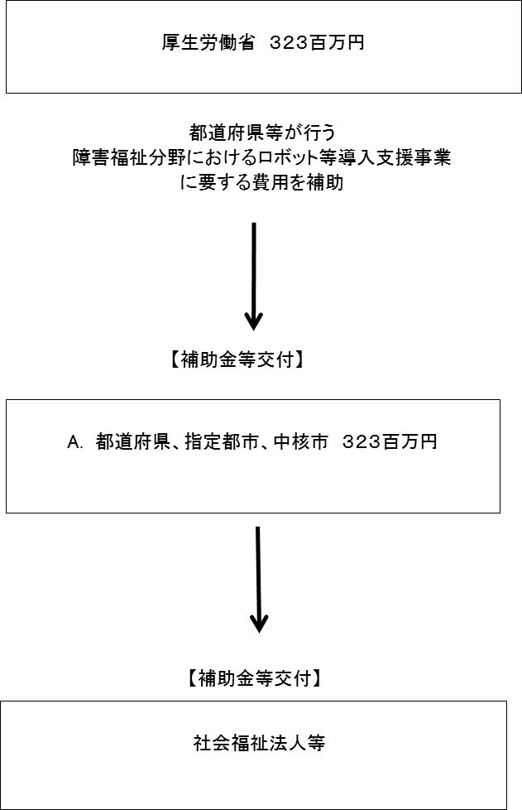

費目・使途 （「資金の流れ」においてブロックごとに最大の金額が支出されている者について記載する。費目と使途の双方で実情が分かるように記載） |  |  |  | 福岡市
 |  |  |  | 費 目 |  |  |  |  | 使 途 |  |  |  |  |  | 金 額 (百万円） |  | 費 目 |  |  |  | 使 途 |  |  |  |  |  |  |  |  |  |  |  | 金 額 (百万円）
 |  |  |  | 補助金 |  |  |  |  | 物品購入費 |  |  |  |  |  | 17
 |  |  |  | 計 |  |  |  |  |  |  |  |  |  |  | 17 |  | 計 |  |  |  |  |  |  |  |  |  |  |  |  |  |  |  | 0

 | 支出先上位１０者リスト
 | A.
 |  | 支 出 先 |  |  |  |  | 法 人 番 号 |  |  |  | 業 務 概 要 |  |  |  | 支 出 額 （百万円） |  | 契約方式等 |  |  |  | 入札者数 （応募者数） |  |  |  | 落札率 |  |  |  | 一者応札・一者応募又は 競争性のない随意契約となった 理由及び改善策 （支出額10億円以上）
1 |  | 京都府 |  |  |  |  | 2000020260002 |  |  |  | 障害福祉分野におけるロボット等導入支援事業 |  |  |  | 17 |  | 補助金等交付 |  |  |  | - |  |  |  | - |  |  |  | -
2 |  | 埼玉県 |  |  |  |  | 1000020110001 |  |  |  | 障害福祉分野におけるロボット等導入支援事業 |  |  |  | 13 |  | 補助金等交付 |  |  |  | - |  |  |  | - |  |  |  | -
3 |  | 札幌市 |  |  |  |  | 9000020011002 |  |  |  | 障害福祉分野におけるロボット等導入支援事業 |  |  |  | 12 |  | 補助金等交付 |  |  |  | - |  |  |  | - |  |  |  | -
4 |  | 栃木県 |  |  |  |  | 5000020090000 |  |  |  | 障害福祉分野におけるロボット等導入支援事業 |  |  |  | 11 |  | 補助金等交付 |  |  |  | - |  |  |  | - |  |  |  | -
5 |  | 兵庫県 |  |  |  |  | 8000020280003 |  |  |  | 障害福祉分野におけるロボット等導入支援事業 |  |  |  | 11 |  | 補助金等交付 |  |  |  | - |  |  |  | - |  |  |  | -
6 |  | 旭川市 |  |  |  |  | 9000020012041 |  |  |  | 障害福祉分野におけるロボット等導入支援事業 |  |  |  | 10 |  | 補助金等交付 |  |  |  | - |  |  |  | - |  |  |  | -
7 |  | 堺市 |  |  |  |  | 3000020271403 |  |  |  | 障害福祉分野におけるロボット等導入支援事業 |  |  |  | 10 |  | 補助金等交付 |  |  |  | - |  |  |  | - |  |  |  | -
8 |  | 北海道 |  |  |  |  | 7000020010006 |  |  |  | 障害福祉分野におけるロボット等導入支援事業 |  |  |  | 8 |  | 補助金等交付 |  |  |  | - |  |  |  | - |  |  |  | -
9 |  | 三重県 |  |  |  |  | 5000020240001 |  |  |  | 障害福祉分野におけるロボット等導入支援事業 |  |  |  | 8 |  | 補助金等交付 |  |  |  | - |  |  |  | - |  |  |  | -
10 |  | 浜松市 |  |  |  |  | 3000020221309 |  |  |  | 障害福祉分野におけるロボット等導入支援事業 |  |  |  | 8 |  | 補助金等交付 |  |  |  | - |  |  |  | - |  |  |  | -

